Estadísticas
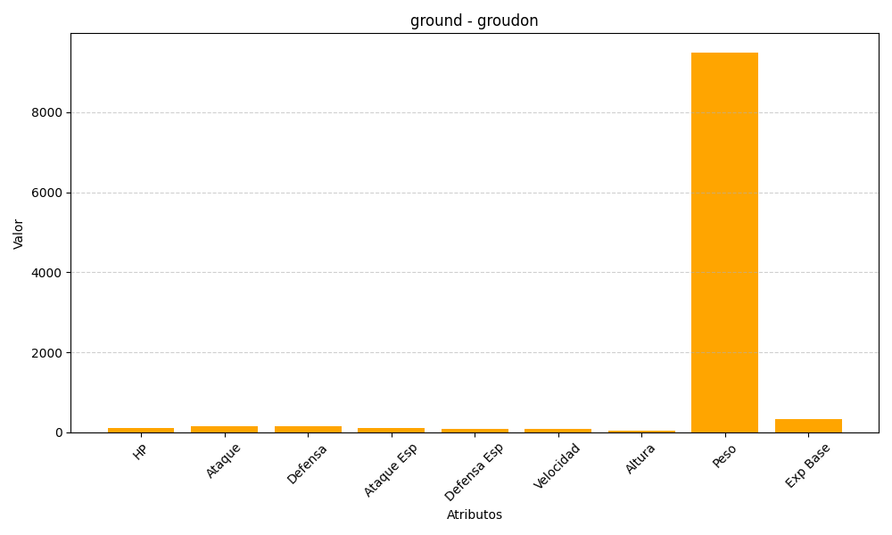
ID | Nombre | Tipo | HP | Ataque | Defensa | Ataque Especial | Defensa Especial | Velocidad | Altura | Peso | Experiencia Base
383 | groudon | ground | 100 | 150 | 140 | 100 | 90 | 90 | 35 | 9500 | 335

